Iniciacion
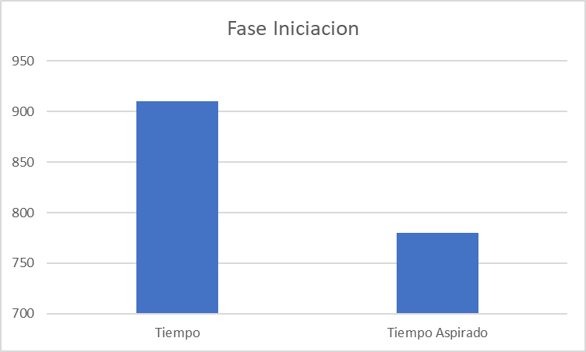
 | CONTROL ASIGNACIONES

Universidad Piloto de Colombia | PROYECTO: |  |  |  |  |  |  |  |  |  | Grupo:5
 |  |  |  |  |  |  |  |  |  |  | Ciclo: 8

 | Planeación |  |  |  |  |  | Seguimiento
Actividad | Responsable | Rol que recibe | Tamaño estimado (hojas, secciones) | Tiempo estimado (minutos) | Fecha Acordada Entrega | Hora Acordada entrega | Fecha Entregada | Hora Entrega | Diferencia | Tamaño real | Tiempo real | Observaciones
Acta de Iniciacion | Nicolas Calvo | Lider de Equipo | 1 | 195 minutos | 2025-08-08 | 10:15pm | 2025-08-08 | 10:15pm | 0 | 0 | 0 | Se entrego completo y a tiempo
Acta de Compromiso | Nicolas Calvo | Lider de Equipo | 1 | 30 minutos | 2025-08-09 | 1:30pm | 2025-08-09 | 1:30pm | 0 | 0 | 0 | Se entrego la acta de compromiso con tiempo
Pagina Web | Nicolas Calvo | Lider de Equipo | 1 | 300 minutos | 12/08/2025 | 10:00pm | 12/08/2025 | 12am | 0 | 0 | 0 | Se entrego completo y a tiempo
Script definicion de procesos | Nicolas Calvo | Lider de Equipo | 1 | 90 minutos | 11/08/2025 | 9:30pm | 11/08/2025 | 9:30pm | 0 | 0 | 0 | Se entrego completo y a tiempo
Bitacora(Individual) | Nicolas Calvo | Lider de Equipo | 1 | 30 minutos | 12/08/2025 | 8am | 12/08/2025 | 8am | 0 | 0 | 0 | Se entrego a tiempo
Log de defectos | Nicolas Calvo | Lider de Equipo | 1 | 30 minutos | 12/08/2025 | 9am | 12/08/2025 | 9am | 0 | 0 | 0 | Se entrego a tiempo
Control de Asignaciones | Nicolas Calvo | Lider de Equipo | 1 | 30 minutos | 12/08/2025 | 10am | 12/08/2025 | 10am | 0 | 0 | 0 | Se entrego a tiempo
Informe final | Nicolas Calvo | Lider de Equipo | 1 | 25 minutos | 12/08/2025 | 11am | 12/08/2025 | 11am | 0 | 0 | 0 | Se entrego a tiempo
Confirmacion de equipo | Nicolas Calvo | Lider de Equipo | 1 | 10 minutos | 08/08/2025 | 10:15pm | 08/08/2025 | 10:15pm | 0 | 0 | 0 | Se entrego a tiempo
Roles | Nicolas Calvo | Lider de Equipo | 1 | 5 minutos | 08/08/2025 | 10:15pm | 08/08/2025 | 10:15pm | 0 | 0 | 0 | Se entrego a tiempo
Reglas de funcionamiento del equipo y compromiso globales | Nicolas Calvo | Lider de Equipo | 1 | 10 minutos | 08/08/2025 | 10:15pm | 08/08/2025 | 10:15pm | 0 | 0 | 0 | Se entrego a tiempo
Runiones | Nicolas Calvo | Lider de Equipo | 1 | 10 minutos | 08/08/2025 | 10:15pm | 08/08/2025 | 10:15pm | 0 | 0 | 0 | Se entrego a tiempo
Medios de Comunicacion | Nicolas Calvo | Lider de Equipo | 1 | 4 minutos | 08/08/2025 | 10:15pm | 08/08/2025 | 10:15pm | 0 | 0 | 0 | Se entrego a tiempo
Ciclo de entregas | Nicolas Calvo | Lider de Equipo | 1 | 5 minutos | 08/08/2025 | 10:15pm | 08/08/2025 | 10:15pm | 0 | 0 | 0 | Se entrego a tiempo
Mecanismos de toma de decisiones | Nicolas Calvo | Lider de Equipo | 1 | 6 minutos | 08/08/2025 | 10:15pm | 08/08/2025 | 10:15pm | 0 | 0 | 0 | Se entrego a tiempo
Solucion de conflictos | Nicolas Calvo | Lider de Equipo | 1 | 7 minutos | 08/08/2025 | 10:15pm | 08/08/2025 | 10:15pm | 0 | 0 | 0 | Se entrego a tiempo
Compromisos | Nicolas Calvo | Lider de Equipo | 1 | 8 minutos | 08/08/2025 | 10:15pm | 08/08/2025 | 10:15pm | 0 | 0 | 0 | Se entrego a tiempo
Disponibilidad de los participanes | Nicolas Calvo | Lider de Equipo | 1 | 9 minutos | 08/08/2025 | 10:15pm | 08/08/2025 | 10:15pm | 0 | 0 | 0 | Se entrego a tiempo
Objetivos | Nicolas Calvo | Lider de Equipo | 1 | 10 minutos | 08/08/2025 | 10:15pm | 08/08/2025 | 10:15pm | 0 | 0 | 0 | Se entrego a tiempo
Objetivos del equipo | Nicolas Calvo | Lider de Equipo | 1 | 11 minutos | 08/08/2025 | 10:15pm | 08/08/2025 | 10:15pm | 0 | 0 | 0 | Se entrego a tiempo
Objetivos de los miembros del equipo | Nicolas Calvo | Lider de Equipo | 1 | 12 minutos | 08/08/2025 | 10:15pm | 08/08/2025 | 10:15pm | 0 | 0 | 0 | Se entrego a tiempo
Objetivo de los roles | Nicolas Calvo | Lider de Equipo | 1 | 13 minutos | 08/08/2025 | 10:15pm | 08/08/2025 | 10:15pm | 0 | 0 | 0 | Se entrego a tiempo
Lider de equipo | Nicolas Calvo | Lider de Equipo | 1 | 14 minutos | 08/08/2025 | 10:15pm | 08/08/2025 | 10:15pm | 0 | 0 | 0 | Se entrego a tiempo
Lider de planeacion | Nicolas Calvo | Lider de Equipo | 1 | 15 minutos | 08/08/2025 | 10:15pm | 08/08/2025 | 10:15pm | 0 | 0 | 0 | Se entrego a tiempo
Lide de calidad | Nicolas Calvo | Lider de Equipo | 1 | 16 minutos | 08/08/2025 | 10:15pm | 08/08/2025 | 10:15pm | 0 | 0 | 0 | Se entrego a tiempo
Lider de desarrollo | Nicolas Calvo | Lider de Equipo | 1 | 17 minutos | 08/08/2025 | 10:15pm | 08/08/2025 | 10:15pm | 0 | 0 | 0 | Se entrego a tiempo
Lider de soporte | Nicolas Calvo | Lider de Equipo | 1 | 18 minutos | 08/08/2025 | 10:15pm | 08/08/2025 | 10:15pm | 0 | 0 | 0 | Se entrego a tiempo
Definicion general del Proyecto | Nicolas Calvo | Lider de Equipo | 1 | 19 minutos | 08/08/2025 | 10:15pm | 08/08/2025 | 10:15pm | 0 | 0 | 0 | Se entrego a tiempo
Objetivos del Proyecto | Nicolas Calvo | Lider de Equipo | 1 | 20 minutos | 08/08/2025 | 10:15pm | 08/08/2025 | 10:15pm | 0 | 0 | 0 | Se entrego a tiempo
Alcance del Proyecto | Nicolas Calvo | Lider de Equipo | 1 | 21 minutos | 08/08/2025 | 10:15pm | 08/08/2025 | 10:15pm | 0 | 0 | 0 | Se entrego a tiempo
Metas del Proyecto | Nicolas Calvo | Lider de Equipo | 1 | 22 minutos | 08/08/2025 | 10:15pm | 08/08/2025 | 10:15pm | 0 | 0 | 0 | Se entrego a tiempo
Restricciones y suposiciones | Nicolas Calvo | Lider de Equipo | 1 | 23 minutos | 08/08/2025 | 10:15pm | 08/08/2025 | 10:15pm | 0 | 0 | 0 | Se entrego a tiempo
Firma Acta | Nicolas Calvo | Lider de Equipo | 1 | 24 minutos | 08/08/2025 | 10:15pm | 08/08/2025 | 10:15pm | 0 | 0 | 0 | Se entrego a tiempo
Revision | Nicolas Calvo | Lider de Equipo | 1 | 60 minutos | 2025-10-07 | 5pm | 2025-10-07 | 5pm | 0 | 0 | 0 | Se realizo las Revisiones
Correciones | Nicolas Calvo | Lider de Equipo | 1 | 120 minutos | 2025-10-07 | 7pm | 2025-10-07 | 7pm | 0 | 0 | 0 | Se hizo las correciones

 | Tiempo | Equivale |  | Tiempo Aspirado
LE | 910 minutos | 15 horas y 10 minutos |  | 13 horas

Estrategia
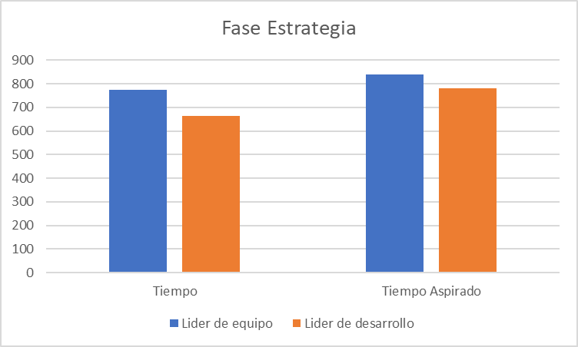
 | CONTROL ASIGNACIONES

Universidad Piloto de Colombia | PROYECTO: |  |  |  |  |  |  |  |  |  | Grupo:5
 |  |  |  |  |  |  |  |  |  |  | Ciclo: 8

 | Planeación |  |  |  |  |  | Seguimiento
Actividad | Responsable | Rol que recibe | Tamaño estimado (hojas, secciones) | Tiempo estimado (minutos) | Fecha Acordada Entrega | Hora Acordada entrega | Fecha Entregada | Hora Entrega | Diferencia | Tamaño real | Tiempo real | Observaciones
Definicion Estrategia | Santiago Chavez | Lider de Desarrollo | 1 | 100 minutos | 25/08/2025 | 2pm | 25/08/2025 | 2pm | 0 | 0 | 0 | Se entrego a tiempo
Log de defectos | Santiago Chavez | Lider de Desarrollo | 1 | 120 minutos | 25/08/2025 | 6pm | 25/08/2025 | 6pm | 0 | 0 | 0 | Se entrego a tiempo
Bitacora(Individual) | Santiago Chavez | Lider de Desarrollo | 1 | 180 minutos | 25/08/2025 | 6:30pm | 25/08/2025 | 6:30pm | 0 | 0 | 0 | Se entrego a tiempo
Maestro de Documento Actualizado | Nicolas Calvo | Lider de Equipo | 1 | 60 minutos | 25/08/2025 | 3pm | 25/08/2025 | 3pm | 0 | 0 | 0 | Se entrego a tiempo
Script definicion de procesos 2 | Nicolas Calvo | Lider de Equipo | 1 | 120 minutos | 25/08/2025 | 7pm | 25/08/2025 | 7pm | 0 | 0 | 0 | Se entrego a tiempo
Documento Final 2 | Nicolas Calvo | Lider de Equipo | 1 | 60 minutos | 25/08/2025 | 8pm | 25/08/2025 | 8pm | 0:00:00 | 0 | 0 | Se entrego a tiempo
Bitacora(Individual) | Nicolas Calvo | Lider de Equipo | 1 | 60 minutos | 25/08/2025 | 10pm | 25/08/2025 | 10pm | 0 | 0 | 0 | Se entrego a tiempo
Control de Asignaciones Actualizado | Nicolas Calvo | Lider de Equipo | 1 | 120 minutos | 25/08/2025 | 9pm | 25/08/2025 | 9pm | 0 | 0 | 0 | Se entrego a tiempo
Full Revision | Nicolas Calvo | LE | 1 | 110 minutos | 9/23/2025 | 10:30:00 | 9/23/2025 | 10:30pm | 0 | 0 | 0 | Se entrego a tiempo
Full correcciones | Santiago Chavez | LD | 1 | 100 minutos | 9/24/2025 | 1am | 9/24/2025 | 1am | 0 | 0 | 0 | Se entrego a tiempo
Plan adminConfig | Nicolas Calvo | Lider de Equipo | 1 | 160 minutos | 8/25/2025 | 1:30pm | 8/25/2025 | 1:30pm | 0 | 0 | 0 | Se entrego a tiempo
Objetivo | Nicolas Calvo | Lider de Equipo | 1 | 10 minutos | 8/25/2025 | 1:30pm | 8/25/2025 | 1:30pm | 0 | 0 | 0 | Se entrego a tiempo
Administracion de configuracion de software | Nicolas Calvo | Lider de Equipo | 1 | 30 minutos | 8/25/2025 | 1:30pm | 8/25/2026 | 1:30pm | 0 | 0 | 0 | Se entrego a tiempo
Organizacion | Nicolas Calvo | Lider de Equipo | 1 | 5 minutos | 8/25/2025 | 1:30pm | 8/25/2027 | 1:30pm | 0 | 0 | 0 | Se entrego a tiempo
Responsabilidades | Nicolas Calvo | Lider de Equipo | 1 | 5 minutos | 8/25/2025 | 1:30pm | 8/25/2028 | 1:30pm | 0 | 0 | 0 | Se entrego a tiempo
Lider de Soporte | Nicolas Calvo | Lider de Equipo | 1 | 5 minutos | 8/25/2025 | 1:30pm | 8/25/2029 | 1:30pm | 0 | 0 | 0 | Se entrego a tiempo
Lider del proyecto | Nicolas Calvo | Lider de Equipo | 1 | 5 minutos | 8/25/2025 | 1:30pm | 8/25/2030 | 1:30pm | 0 | 0 | 0 | Se entrego a tiempo
Demas integrantes del proyecto | Nicolas Calvo | Lider de Equipo | 1 | 5 minutos | 8/25/2025 | 1:30pm | 8/25/2031 | 1:30pm | 0 | 0 | 0 | Se entrego a tiempo
Politicas,directivas y procedimientos | Nicolas Calvo | Lider de Equipo | 1 | 5 minutos | 8/25/2025 | 1:30pm | 8/25/2032 | 1:30pm | 0 | 0 | 0 | Se entrego a tiempo
Actividades de administracion de configuracion | Nicolas Calvo | Lider de Equipo | 1 | 30 minutos | 8/25/2025 | 1:30pm | 8/25/2033 | 1:30pm | 0 | 0 | 0 | Se entrego a tiempo
Identificacion de los elementos de configuracion | Nicolas Calvo | Lider de Equipo | 1 | 15 minutos | 8/25/2025 | 1:30pm | 8/25/2034 | 1:30pm | 0 | 0 | 0 | Se entrego a tiempo
Nombre de los elementos de configuracion | Nicolas Calvo | Lider de Equipo | 1 | 15 minutos | 8/25/2025 | 1:30pm | 8/25/2035 | 1:30pm | 0 | 0 | 0 | Se entrego a tiempo
Control de configuracion | Nicolas Calvo | Lider de Equipo | 1 | 40 minutos | 8/25/2025 | 1:30pm | 8/25/2036 | 1:30pm | 0 | 0 | 0 | Se entrego a tiempo
Solicitud de cambios | Nicolas Calvo | Lider de Equipo | 1 | 10 minutos | 8/25/2025 | 1:30pm | 8/25/2037 | 1:30pm | 0 | 0 | 0 | Se entrego a tiempo
Evaluacion de cambios | Nicolas Calvo | Lider de Equipo | 1 | 10 minutos | 8/25/2025 | 1:30pm | 8/25/2038 | 1:30pm | 0 | 0 | 0 | Se entrego a tiempo
Aprobacion o rechazo de cambios | Nicolas Calvo | Lider de Equipo | 1 | 10 minutos | 8/25/2025 | 1:30pm | 8/25/2039 | 1:30pm | 0 | 0 | 0 | Se entrego a tiempo
Implantacion de cambios | Nicolas Calvo | Lider de Equipo | 1 | 10 minutos | 8/25/2025 | 1:30pm | 8/25/2040 | 1:30pm | 0 | 0 | 0 | Se entrego a tiempo
Revisiones del estado de las configuraciones | Nicolas Calvo | Lider de Equipo | 1 | 20 minutos | 8/25/2025 | 1:30pm | 8/25/2041 | 1:30pm | 0 | 0 | 0 | Se entrego a tiempo
Programas de Administracion de configuracion | Nicolas Calvo | Lider de Equipo | 1 | 10 minutos | 8/25/2025 | 1:30pm | 8/25/2042 | 1:30pm | 0 | 0 | 0 | Se entrego a tiempo
Recursos | Nicolas Calvo | Lider de Equipo | 1 | 10 minutos | 8/25/2025 | 1:30pm | 8/25/2043 | 1:30pm | 0 | 0 | 0 | Se entrego a tiempo
Plan de mantenimiento de administracion de configuracion | Nicolas Calvo | Lider de Equipo | 1 | 10 minutos | 8/25/2025 | 1:30pm | 8/25/2044 | 1:30pm | 0 | 0 | 0 | Se entrego a tiempo
Plan de Riesgos | Santiago Chavez,Nicolas calvo | LD,LE | 1 | 205 minutos | 25/08/2025 | 4pm | 25/08/2025 | 4pm | 0 | 0 | 0 | Se entrego a tiempo
Introduccion | Nicolas calvo | Lider de Equipo | 1 | 10 minutos | 25/08/2026 | 4pm | 25/08/2026 | 4pm | 0 | 0 | 0 | Se entrego a tiempo
Objetivo | Santiago Chavez | Lider de Desarrollo | 1 | 10 minutos | 25/08/2027 | 4pm | 25/08/2027 | 4pm | 0 | 0 | 0 | Se entrego a tiempo
Alcance | Santiago Chavez | Lider de Desarrollo | 1 | 10 minutos | 25/08/2028 | 4pm | 25/08/2028 | 4pm | 0 | 0 | 0 | Se entrego a tiempo
Definiciones y abreviaturas | Santiago Chavez | Lider de Desarrollo | 1 | 10 minutos | 25/08/2029 | 4pm | 25/08/2029 | 4pm | 0 | 0 | 0 | Se entrego a tiempo
Riesgos | Santiago Chavez,Nicolas Calvo | LD,LE | 1 | 20 minutos | 25/08/2030 | 4pm | 25/08/2030 | 4pm | 0 | 0 | 0 | Se entrego a tiempo
Criterios para valoracion de riesgos | Santiago Chavez | Lider de Desarrollo | 1 | 15 minutos | 25/08/2031 | 4pm | 25/08/2031 | 4pm | 0 | 0 | 0 | Se entrego a tiempo
Probabilidad | Santiago Chavez | Lider de Desarrollo | 1 | 15 minutos | 25/08/2032 | 4pm | 25/08/2032 | 4pm | 0 | 0 | 0 | Se entrego a tiempo
Impacto | Santiago Chavez | Lider de Desarrollo | 1 | 15 minutos | 25/08/2033 | 4pm | 25/08/2033 | 4pm | 0 | 0 | 0 | Se entrego a tiempo
Costo de retiro | Santiago Chavez | Lider de Desarrollo | 1 | 15 minutos | 25/08/2034 | 4pm | 25/08/2034 | 4pm | 0 | 0 | 0 | Se entrego a tiempo
Definicion y valoracion de riesgos | Santiago Chavez | Lider de Desarrollo | 1 | 15 minutos | 25/08/2035 | 4pm | 25/08/2035 | 4pm | 0 | 0 | 0 | Se entrego a tiempo
Riesgos relacionados con el proyecto | Nicolas Calvo,Santiago Chavez | LE,LD | 1 | 25 minutos | 25/08/2036 | 4pm | 25/08/2036 | 4pm | 0 | 0 | 0 | Se entrego a tiempo
Riesgos relacionados con el equipo | Nicolas Calvo | Lider de Equipo | 1 | 15 minutos | 25/08/2037 | 4pm | 25/08/2037 | 4pm | 0 | 0 | 0 | Se entrego a tiempo
Programa de mitigacion y contingencia | Santiago Chavez | Lider de Desarrollo | 1 | 15 minutos | 25/08/2038 | 4pm | 25/08/2038 | 4pm | 0 | 0 | 0 | Se entrego a tiempo
Programa de seguimiento a los riesgos | Nicolas Calvo | Lider de equipo | 1 | 15 minutos | 25/08/2039 | 4pm | 25/08/2039 | 4pm | 0 | 0 | 0 | Se entrego a tiempo

 | Tiempo | Equivale |  |  | Tiempo Aspirado
LE | 775 | 12 horas y 55 minutos |  |  | 14 horas
LD | 665 | 11 horas y 5 minutos |  |  | 13 horas

Requirimientos
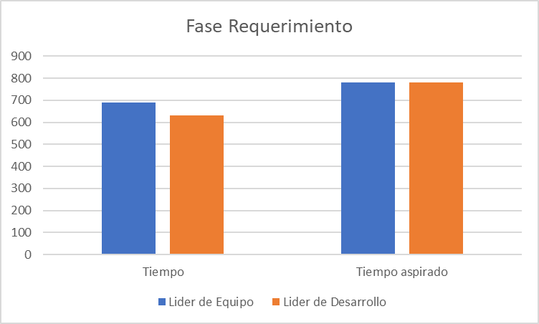
 | CONTROL ASIGNACIONES

Universidad Piloto de Colombia | PROYECTO: |  |  |  |  |  |  |  |  |  | Grupo:5
 |  |  |  |  |  |  |  |  |  |  | Ciclo: 8

 | Planeación |  |  |  |  |  | Seguimiento
Actividad | Responsable | Rol que recibe | Tamaño estimado (hojas, secciones) | Tiempo estimado (minutos) | Fecha Acordada Entrega | Hora Acordada entrega | Fecha Entregada | Hora Entrega | Diferencia | Tamaño real | Tiempo real | Observaciones
Detalle caso de uso | Santiago Chavez | Lider de Desarrollo | 1 | 180 minutos | 8/26/2025 | 4:00pm | 8/26/2025 | 4:00pm | 0 | 0 | 3 horas | Se entrego a tiempo
Escenario de calidad | Nicolas Calvo | Lider de Equipo | 1 | 120 minutos | 8/25/2025 | 9:00pm | 8/25/2025 | 9:00pm | 0 | 0 | 2 horas | Se entrego a tiempo
Escenario de calidad | Santiago Chavez | Lider de Desarrollo | 1 | 60 minutos | 8/26/2025 | 5:00pm | 8/26/2025 | 5:00pm | 0 | 0 | 1 hora | Se entrego a tiempo
Requirimientos atributos de calidad | Nicolas Calvo | Lider de Equipo | 1 | 120minutos | 8/25/2025 | 11pm | 8/25/2025 | 11pm | 0 | 0 | 2 horas | Se entrego a tiempo
Requirimientos atributos de calidad | Santiago Chavez | Lider de Desarrollo | 1 | 60 minutos | 8/26/2025 | 10am | 8/26/2025 | 10am | 0 | 0 | 1 hora | Se entrego a tiempo
Diagrama modelo de casos de uso | Nicolas, Santiago | LE,LD | 1 | 60 minutos | 8/26/2025 | 6pm | 8/26/2025 | 6pm | 0 | 0 | 1 hora | Se entrego a tiempo
Diagrama de clase | Nicolas, Santiago | LE,LD | 1 | 60 minutos | 8/26/2025 | 10pm | 8/26/2025 | 10pm | 0 | 0 | 1 hora | Se entrego a tiempo
Control de Asignaciones separado cada fase | Nicolas Calvo | Lider de Equipo | 1 | 60 minutos | 09/09/2025 | 11am | 09/09/2025 | 11am | 0 | 0 | 60 minutos | Se entrego a tiempo
Bitacora(Individual) | Nicolas Calvo | Lider de Equipo | 1 | 60 minutos | 09/09/2025 | 2pm | 09/09/2025 | 2pm | 0 | 0 | 60 minutos | Se entrego a tiempo
Bitacora(Individual) | Santiago Chavez | Lider de Desarrollo | 1 | 30 minutos | 09/09/2025 | 3pm | 09/09/2025 | 3pm | 0 | 0 | 30 minutos | Se entrego a tiempo
Log de defectos | Santiago Chavez | Lider de Desarrollo | 1 | 60 minutos | 03/09/2025 | 2pm | 03/09/2025 | 2pm | 0 | 0 | 60 minutos | Se entrego a tiempo
Script de definiciones 3 | Santiago Chavez | Lider de Desarrollo | 1 | 60 minutos | 03/09/2025 | 3pm | 03/09/2025 | 3pm | 0 | 0 | 60 minutos | Se entrego a tiempo
Documento Final 3 | Nicolas Calvo | Lider de equipo | 1 | 90 minutos | 09/09/2025 | 5pm | 09/09/2025 | 5pm | 0 | 0
Full Revision | Nicolas Calvo | LE | 1 | 120minutos | 9/23/2025 | 2:00pm | 9/23/2025 | 2pm | 0 | 0 | 0 | Se entrego a tiempo
Full correcciones | Santiago Chavez | LD | 1 | 60 minutos | 9/23/2025 | 5pm | 9/23/2025 | 5pm | 0 | 0 | 0 | Se entrego a tiempo

 | Tiempo | Equivale |  |  | Tiempo aspirado
LE | 690 minutos | 11 horas y 30 minutos |  |  | 13 horas
LD | 630 minutos | 10 horas y 30 minutos |  |  | 13 horas

Planeacion
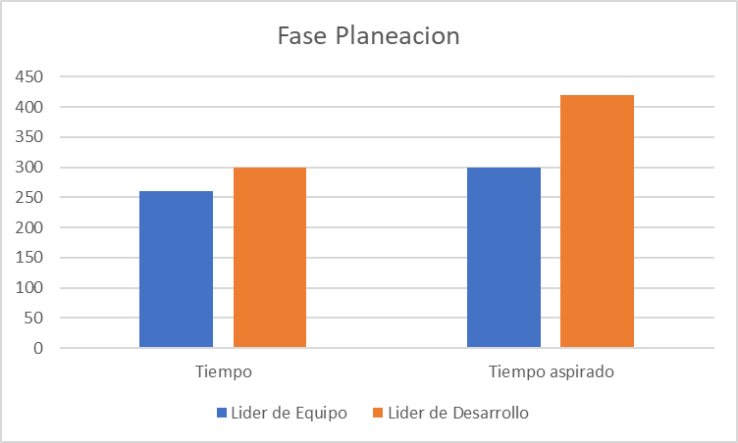
 | CONTROL ASIGNACIONES

Universidad Piloto de Colombia | PROYECTO: |  |  |  |  |  |  |  |  |  | Grupo:5
 |  |  |  |  |  |  |  |  |  |  | Ciclo: 8

 | Planeación |  |  |  |  |  | Seguimiento
Actividad | Responsable | Rol que recibe | Tamaño estimado (hojas, secciones) | Tiempo estimado (minutos) | Fecha Acordada Entrega | Hora Acordada entrega | Fecha Entregada | Hora Entrega | Diferencia | Tamaño real | Tiempo real | Observaciones
Especificacion detallada de tareas | Santiago Chavez | Lider de Desarrollo | 1 | 90 minutos | 09/09/2025 | 10pm | 09/09/2025 | 10pm | 0 | 0 | 90 minutos | Se entrego a tiempo
Plan de calidad | Santiago Chavez | Lider de Desarrollo | 1 | 60 minutos | 09/09/2025 | 11pm | 09/09/2025 | 11pm | 0 | 0 | 60 minutos | Se entrego a tiempo
Control de Asignaciones | Nicolas Calvo | Lider de Equipo | 1 | 60 minutos | 09/09/2025 | 11am | 09/09/2025 | 11am | 0 | 0 | 60 minutos | Se entrego a tiempo
Bitacora(Individual) | Nicolas Calvo | Lider de Equipo | 1 | 30 minutos | 09/09/2025 | 2pm | 09/09/2025 | 2pm | 0 | 0 | 30 minutos | Se entrego a tiempo
Bitacora(Individual) | Santiago Chavez | Lider de Desarrollo | 1 | 30 minutos | 09/09/2025 | 11:30pm | 09/09/2025 | 11:30pm | 0 | 0 | 30 minutos | Se entrego a tiempo
Log de defectos | Nicolas Calvo | Lider de Equipo | 1 | 60 minutos | 09/09/2025 | 4pm | 09/09/2025 | 6pm | 0 | 0 | 60 minutos | Se entrego a tiempo
Script de definiciones 4 | Santiago Chavez | Lider de Desarrollo | 1 | 60 minutos | 09/09/2025 | 3pm | 10/09/2025 | 9am | 0 | 0 | 60 minutos | Se entrego a tiempo
Documento Final 4 | Nicolas Calvo | Lider De Equipo | 1 | 20 minutos | 09/09/2025 | 5pm | 09/09/2025 | 5pm | 0 | 0 | 20 minutos | Se entrego a tiempo
Control de Asignaciones separado cada fase | Nicolas Calvo | Lider de Equipo | 1 | 60 minutos | 09/09/2025 | 11am | 09/09/2025 | 11am | 0 | 0 | 60 minutos | Se entrego a tiempo
Full Revision | Nicolas Calvo | LE | 1 | 30minutos | 9/22/2025 | 10:30:00 | 9/22/2025 | 10:30pm | 0 | 0 | 0 | Se entrego a tiempo
Full correcciones | Santiago Chavez | LD | 1 | 60 minutos | 9/23/2025 | 1am | 9/23/2025 | 1am | 0 | 0 | 0 | Se entrego a tiempo

 | Tiempo | Equivale |  |  | Tiempo aspirado
LE | 260 | 4 horas y 20 minutos |  |  | 5 horas
LD | 300 | 5 horas |  |  | 7 horas

Diseño
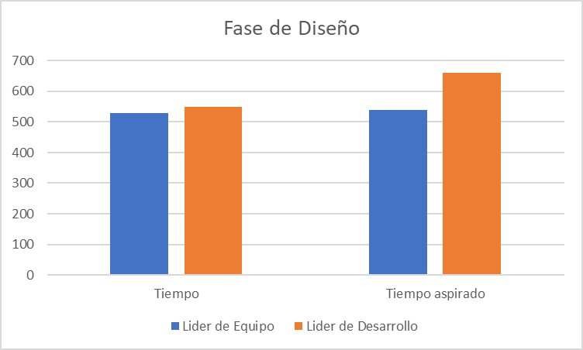
 | CONTROL ASIGNACIONES

Universidad Piloto de Colombia | PROYECTO: |  |  |  |  |  |  |  |  |  | Grupo:5
 |  |  |  |  |  |  |  |  |  |  | Ciclo: 8

 | Planeación |  |  |  |  |  | Seguimiento
Actividad | Responsable | Rol que recibe | Tamaño estimado (hojas, secciones) | Tiempo estimado (minutos) | Fecha Acordada Entrega | Hora Acordada entrega | Fecha Entregada | Hora Entrega | Diferencia | Tamaño real | Tiempo real | Observaciones
Plantilla Especificacion de diseño de software(SDS) | Nicolas,Santiago | LE,LD | 1 | 120 minutos | 9/16/2025 | 10pm | 9/16/2025 | 10pm | 0 | 0 | 0 | Se entrego a tiempo
Generalidades del documento | Nicolas,Santiago | LE,LD | 1 | 30,30 minutos | 9/16/2025 | 10am | 9/16/2025 | 10am | 0 | 0 | 0 | Se entrego a tiempo
Arquitectura de software | Nicolas,Santiago | LE,LD | 1 | 30,30 minutos | 9/16/2025 | 2pm | 9/16/2025 | 2pm | 0 | 0 | 0 | Se entrego a tiempo
Diagrama de contexto | Nicolas Calvo | LE | 1 | 30 minutos | 9/15/2025 | 5pm | 9/15/2025 | 5pm | 0 | 0 | 0 | Se entrego a tiempo
Diagrama Funcional | Santiago Chavez | LD | 1 | 30 minutos | 9/16/2025 | 12am | 9/16/2025 | 12am | 0 | 0 | 0 | Se entrego a tiempo
Diagrama Informacion | Santiago Chavez | LD | 1 | 30 minutos | 9/16/2025 | 12:30am | 9/16/2025 | 12:30am | 0 | 0 | 0 | Se entrego a tiempo
Diagrama de Despliegue | Santiago Chavez | LD | 1 | 30 minutos | 9/16/2025 | 1am | 9/16/2025 | 1am | 0 | 0 | 0 | Se entrego a tiempo
Diagrama de Desarrollo | Santiago Chavez | LD | 1 | 30 minutos | 9/16/2025 | 1:30am | 9/16/2025 | 1:30am | 0 | 0 | 0 | Se entrego a tiempo
Diagrama de Concurrencia | Santiago Chavez | LD | 1 | 30 minutos | 9/16/2025 | 2am | 9/16/2025 | 2am | 0 | 0 | 0 | Se entrego a tiempo
Diagrama Operacional | Santiago Chavez | LD | 1 | 30 minutos | 9/16/2025 | 9am | 9/16/2025 | 9am | 0 | 0 | 0 | Se entrego a tiempo
Diseño detallado de software | Nicolas,Santiago | LE,LD | 1 | 30 minutos | 9/16/2025 |  | 9/16/2025 |  | 0 | 0 | 0 | Se entrego a tiempo
Control de asignaciones | Nicolas Calvo | LE | 1 | 200 minutos | 9/15/2025 | 7pm | 9/15/2025 | 7pm | 0 | 0 | 0 | Se entrego a tiempo
Bitacora(Individual) | Nicolas Calvo | LE | 1 | 30 minutos | 9/15/2025 | 7:30pm | 9/15/2025 | 7:30pm | 0 | 0 | 0 | Se entrego a tiempo
Bitacora(Individual) | Santiago Chavez | LD | 1 | 30 minutos | 9/16/2025 |  | 9/16/2025 |  | 0 | 0 | 0 | Se entrego a tiempo
Log de Defectos | Santiago Chavez | LD | 1 | 35 minutos | 9/16/2025 | 3pm | 9/16/2025 | 3pm | 0 | 0 | 0 | Se entrego a tiempo
Script de diseño | Santiago Chavez | LD | 1 | 40 minutos | 9/16/2025 | 4pm | 9/16/2025 | 4pm | 0 | 0 | 0 | Se entrego a tiempo
Documento Final 5 | Nicolas Calvo | LE | 1 | 30 minutos | 9/16/2025 | 8am | 9/16/2025 | 8am | 0 | 0 | 0 | Se entrego a tiempo
Full Revision | Nicolas Calvo | LE | 1 | 30minutos | 9/16/2025 | 10:30:00 | 9/16/2025 | 10:30pm | 0 | 0 | 0 | Se entrego a tiempo
Full correcciones | Santiago Chavez | LD | 1 | 60 minutos | 9/17/2025 | 1am | 9/17/2025 | 1am | 0 | 0 | 0 | Se entrego a tiempo

 | Tiempo | Equivale |  |  | Tiempo aspirado
LE | 530 | 8 horas y 50 minutos |  |  | 9 horas
LD | 550 | 9 horas y 10 minutos |  |  | 11 horas

Implementacion
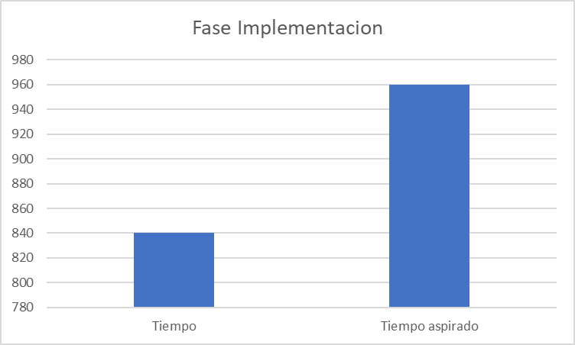
 | CONTROL ASIGNACIONES

Universidad Piloto de Colombia | PROYECTO: |  |  |  |  |  |  |  |  |  | Grupo:5
 |  |  |  |  |  |  |  |  |  |  | Ciclo: 8

 | Planeación |  |  |  |  |  | Seguimiento
Actividad | Responsable | Rol que recibe | Tamaño estimado (hojas, secciones) | Tiempo estimado (minutos) | Fecha Acordada Entrega | Hora Acordada entrega | Fecha Entregada | Hora Entrega | Diferencia | Tamaño real | Tiempo real | Observaciones
ControlAsignaciones | Nicolas Calvo | LE | 1 | 60 | 9/29/2025 | 7pm | 9/29/2025 | 7pm | 0 | 0 | 0 | Se entrego completo y a tiempo
Log Defectos | Nicolas Calvo | LE | 1 | 60 | 9/29/205 | 9pm | 9/29/2025 | 9pm | 0 | 0 | 0 | Se entrego completo y a tiempo
Bitacora(Individual) | Nicolas Calvo | LE | 1 | 60 | 9/30/2025 | 3pm | 9/30/2025 | 3pm | 0 | 0 | 0 | Se entrego completo y a tiempo
Documento Final 6 | Nicolas Calvo | LE | 1 | 60 | 9/29/2025 | 10pm | 9/29/2025 | 10pm | 0 | 0 | 0 | Se entrego completo y a tiempo
Maestro de Documento | Nicolas Calvo | LE | 1 | 60 | 9/29/2025 | 11pm | 9/29/2025 | 11pm | 0 | 0 | 0 | Se entrego completo y a tiempo
Excel Plan de Pruebas Unitarias(Informe) | Nicolas Calvo | LE | 1 | 180 | 9/30/2025 | 6pm | 9/30/2025 | 6pm | 0 | 0 | 0 | Se entrego completo y a tiempo
Revision | Nicolas Calvo | LE | 1 | 60 | 9/30/2025 | 7pm | 9/30/2025 | 7pm | 0 | 0 | 0 | Se hizo la revision
Correcion | Nicolas Calvo | LE | 1 | 60 | 9/30/2025 | 9pm | 9/30/2025 | 9pm | 0 | 0 | 0 | Se hizo las correciones
Plantilla Plan de Implementacion | Nicolas Calvo | LE | 1 | 180 | 9/30/2025 | 2pm | 9/30/2025 | 2pm | 0 | 0 | 0 | Se entrego completo y a tiempo
Script de Implementacion | Nicolas Calvo | LE | 1 | 60 | 9/30/2025 | 11am | 9/30/2025 | 11am | 0 | 0 | 0 | Se entrego completo y a tiempo
Soporte de ejecucion | Nicolas Calvo | LE | 1 | 30 | 9/30/2025 | 2pm | 9/30/2026 | 2pm | 0 | 0 | 0 | se entrego completo y a tiempo
Definir criterios de completitud del diseño | Nicolas Calvo | LE | 1 | 30 | 9/30/2026 | 2pm | 9/30/2027 | 2pm | 0 | 0 | 0 | se entrego completo y a tiempo
Estandares de Implementacion | Nicolas Calvo | LE | 1 | 40 | 9/30/2027 | 2pm | 9/30/2028 | 2pm | 0 | 0 | 0 | se entrego completo y a tiempo
Estrategia de implementacion | Nicolas Calvo | LE | 1 | 40 | 9/30/2028 | 2pm | 9/30/2029 | 2pm | 0 | 0 | 0 | se entrego completo y a tiempo
Revisiones e inspecciones de codigo | Nicolas Calvo | LE | 1 | 40 | 9/30/2029 | 2pm | 9/30/2030 | 2pm | 0 | 0 | 0 | se entrego completo y a tiempo

 | Tiempo | Equivale |  |  | Tiempo aspirado
LE | 840 minutos | 14 horas |  |  | 16 horas

Postmortem
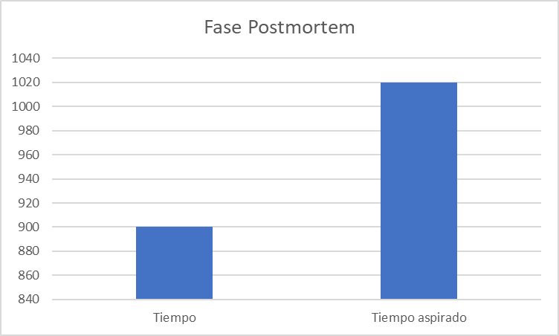
 | CONTROL ASIGNACIONES

Universidad Piloto de Colombia | PROYECTO: |  |  |  |  |  |  |  |  |  | Grupo:5
 |  |  |  |  |  |  |  |  |  |  | Ciclo: 8

 | Planeación |  |  |  |  |  | Seguimiento
Actividad | Responsable | Rol que recibe | Tamaño estimado (hojas, secciones) | Tiempo estimado (minutos) | Fecha Acordada Entrega | Hora Acordada entrega | Fecha Entregada | Hora Entrega | Diferencia | Tamaño real | Tiempo real | Observaciones
ControlAsignaciones * | Nicolas Calvo | LE | 1 | 60 | 2025-10-06 | 7pm | 2025-10-06 | 7pm | 0 | 0 | 0 | Se entrego completo y a tiempo
Log Defectos* | Nicolas Calvo | LE | 1 | 60 | 2025-10-06 | 9pm | 2025-10-06 | 9pm | 0 | 0 | 0 | Se entrego completo y a tiempo
Bitacora(Individual) * | Nicolas Calvo | LE | 1 | 60 | 2025-10-06 | 5pm | 2025-10-06 | 5pm | 0 | 0 | 0 | Se entrego completo y a tiempo
Documento Final 8 | Nicolas Calvo | LE | 1 | 60 | 2025-10-13 | 4pm | 2025-10-13 | 4pm | 0 | 0 | 0 | Se entrego completo y a tiempo
Maestro de Documento* | Nicolas Calvo | LE | 1 | 60 | 2025-10-13 | 5pm | 2025-10-13 | 5pm | 0 | 0 | 0 | Se entrego completo y a tiempo
Presentacion de Postmortem | Nicolas Calvo | LE | 1 | 180 | 2025-10-14 | 6pm | 2025-10-14 | 6pm | 0 | 0 | 0 | Se entrego completo y a tiempo
Revision* | Nicolas Calvo | LE | 1 | 60 | 2025-10-14 | 7pm | 2025-10-14 | 7pm | 0 | 0 | 0 | Se realizo la revision
Correcion* | Nicolas Calvo | LE | 1 | 120 | 2025-10-14 | 9pm | 2025-10-14 | 9pm | 0 | 0 | 0 | Se realizo las correcciones
Script Postmortem* | Nicolas Calvo | LE | 1 | 60 | 2025-10-07 | 10am | 2025-10-07 | 10am | 0 | 0 | 0 | Se entrego completo y a tiempo
Documento Informe de Postmortem | Nicolas Calvo | LE | 1 | 180 | 2025-10-13 | 9pm | 2025-10-13 | 9pm | 0 | 0 | 0 | Se entrego completo y a tiempo
Objetivos | Nicolas Calvo | LE | 1 |  | 2025-10-13 | 9pm | 2025-10-13 | 9pm | 0 | 0 | 0 | Se entrego completo y a tiempo
Objetivo general del equipo | Nicolas Calvo | LE | 1 |  | 2025-10-13 | 9pm | 2025-10-13 | 9pm | 0 | 0 | 0 | Se entrego completo y a tiempo
Objetivos especificos del equipo | Nicolas Calvo | LE | 1 |  | 2025-10-13 | 9pm | 2025-10-13 | 9pm | 0 | 0 | 0 | Se entrego completo y a tiempo
Descripcion general | Nicolas Calvo | LE | 1 |  | 2025-10-13 | 9pm | 2025-10-13 | 9pm | 0 | 0 | 0 | Se entrego completo y a tiempo
Metricas | Nicolas Calvo | LE | 1 |  | 2025-10-13 | 9pm | 2025-10-13 | 9pm | 0 | 0 | 0 | Se entrego completo y a tiempo
Metrica general del equipo | Nicolas Calvo | LE | 1 |  | 2025-10-13 | 9pm | 2025-10-13 | 9pm | 0 | 0 | 0 | Se entrego completo y a tiempo
Metricas por roles | Nicolas Calvo | LE | 1 |  | 2025-10-13 | 9pm | 2025-10-13 | 9pm | 0 | 0 | 0 | Se entrego completo y a tiempo
Lider de Equipo | Nicolas Calvo | LE | 1 |  | 2025-10-13 | 9pm | 2025-10-13 | 9pm | 0 | 0 | 0 | Se entrego completo y a tiempo
Lider de Planeacion | Nicolas Calvo | LE | 1 |  | 2025-10-13 | 9pm | 2025-10-13 | 9pm | 0 | 0 | 0 | Se entrego completo y a tiempo
Lider de procesos/calidad | Nicolas Calvo | LE | 1 |  | 2025-10-13 | 9pm | 2025-10-13 | 9pm | 0 | 0 | 0 | Se entrego completo y a tiempo
Lider de desarrollo | Nicolas Calvo | LE | 1 |  | 2025-10-13 | 9pm | 2025-10-13 | 9pm | 0 | 0 | 0 | Se entrego completo y a tiempo
Lider de soporte | Nicolas Calvo | LE | 1 |  | 2025-10-13 | 9pm | 2025-10-13 | 9pm | 0 | 0 | 0 | Se entrego completo y a tiempo
Planeacion y seguimiento de tareas | Nicolas Calvo | LE | 1 |  | 2025-10-13 | 9pm | 2025-10-13 | 9pm | 0 | 0 | 0 | Se entrego completo y a tiempo
Graficas de rendimiento | Nicolas Calvo | LE | 1 |  | 2025-10-13 | 9pm | 2025-10-13 | 9pm | 0 | 0 | 0 | Se entrego completo y a tiempo
Fase de iniciacion | Nicolas Calvo | LE | 1 |  | 2025-10-13 | 9pm | 2025-10-13 | 9pm | 0 | 0 | 0 | Se entrego completo y a tiempo
Fase de Estrategia | Nicolas Calvo | LE | 1 |  | 2025-10-13 | 9pm | 2025-10-13 | 9pm | 0 | 0 | 0 | Se entrego completo y a tiempo
Fase de Requerimientos | Nicolas Calvo | LE | 1 |  | 2025-10-13 | 9pm | 2025-10-13 | 9pm | 0 | 0 | 0 | Se entrego completo y a tiempo
Fase Planeacion | Nicolas Calvo | LE | 1 |  | 2025-10-13 | 9pm | 2025-10-13 | 9pm | 0 | 0 | 0 | Se entrego completo y a tiempo
Fase Diseño | Nicolas Calvo | LE | 1 |  | 2025-10-13 | 9pm | 2025-10-13 | 9pm | 0 | 0 | 0 | Se entrego completo y a tiempo
Fase Implementacion | Nicolas Calvo | LE | 1 |  | 2025-10-13 | 9pm | 2025-10-13 | 9pm | 0 | 0 | 0 | Se entrego completo y a tiempo
Fase Pruebas | Nicolas Calvo | LE | 1 |  | 2025-10-13 | 9pm | 2025-10-13 | 9pm | 0 | 0 | 0 | Se entrego completo y a tiempo
Fase Postmortem | Nicolas Calvo | LE | 1 |  | 2025-10-13 | 9pm | 2025-10-13 | 9pm | 0 | 0 | 0 | Se entrego completo y a tiempo
 | Nicolas Calvo | LE | 1 |  | 2025-10-13 | 9pm | 2025-10-13 | 9pm | 0 | 0 | 0 | Se entrego completo y a tiempo
 | Nicolas Calvo | LE | 1 |  | 2025-10-13 | 9pm | 2025-10-13 | 9pm | 0 | 0 | 0 | Se entrego completo y a tiempo
 | Nicolas Calvo | LE | 1 |  | 2025-10-13 | 9pm | 2025-10-13 | 9pm | 0 | 0 | 0 | Se entrego completo y a tiempo
 | Nicolas Calvo | LE | 1 |  | 2025-10-13 | 9pm | 2025-10-13 | 9pm | 0 | 0 | 0 | Se entrego completo y a tiempo
 | Nicolas Calvo | LE | 1 |  | 2025-10-13 | 9pm | 2025-10-13 | 9pm | 0 | 0 | 0 | Se entrego completo y a tiempo
 | Nicolas Calvo | LE | 1 |  | 2025-10-13 | 9pm | 2025-10-13 | 9pm | 0 | 0 | 0 | Se entrego completo y a tiempo
 | Nicolas Calvo | LE | 1 |  | 2025-10-13 | 9pm | 2025-10-13 | 9pm | 0 | 0 | 0 | Se entrego completo y a tiempo

 | Tiempo | Equivale |  |  | Tiempo aspirado
LE | 900 | 15 horas |  |  | 17 horas

